月餅線上訂購單1080807
 | 訂購日期：108年 月 日

連絡人 |  |  | 電話 |  | 手機
收件地址 |  |  |  |  | 到貨日期 | 月 日
收貨方式 |  | £自取 £宅配 |  | 備註
付款方式 |  | £現金 £匯款 |  | 發票 | £二聯式 £三聯式
統一編號 |  |  |  | 發票抬頭
 | 訂購金額： |  | 運費： |  | 訂購總金額：

※ 蛋黃酥、綠豆椪不添加防腐劑，保存期限較為短暫，請確認後再下單喔！
訂購資料 | 禮盒系列 | 內容 |  | 價格/元 | 盒數 | 小計
 | 土鳳梨酥 | 土鳳梨酥 X 10 |  | $420 |  | $0
 | 綜合脆片 | 杏仁脆片 X 3＋芝麻脆片 X 3 |  | $420 |  | $0
 | 綠豆椪 | 綠豆椪 X 6 |  | $450 |  | $0
 | 春暉綜合 | 綠豆椪 X 2＋綜合酥 X 3＋ 核桃塔 X 4 |  | $450 |  | $0
 | 春暉伴手禮 | 核桃塔 X 8＋綜合酥 X 3 |  | $450 |  | $0
 | 綜合酥 | 烏豆沙 X 3＋綠豆沙 X 3＋ 金棗酥 X 3 |  | $450 |  | $0
 | 鳳凰酥 | 鳳凰酥 X 12 |  | $450 |  | $0

※ 若有任何問題歡迎您來電詢問，電話：02-2672-1007

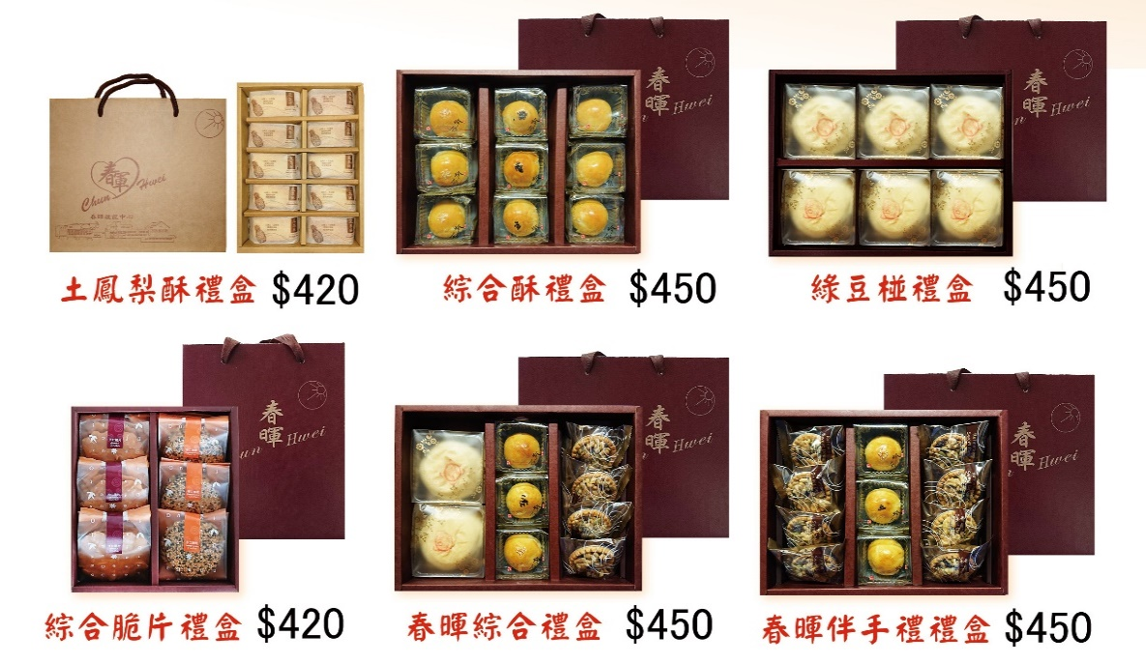
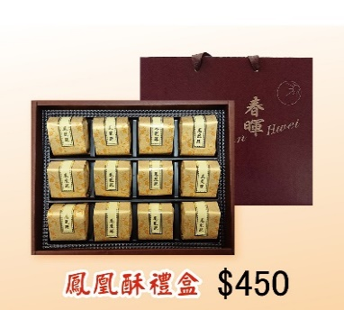

※ 優惠方案： |  | 8/31前訂購滿2000元以上，可享9折優惠，大台北地區訂貨5,000元以上免運費（限同一地址）5,000元以下需自行負擔200元運費
付款方式 |  | 匯款資料：合作金庫銀行三峽分行（006） 帳號：1519717614240 戶名：財團法人中華啟能基金會附設春暉啟能中心
出貨資訊 |  | ◎訂單成立時，顧客需於本單位確認收到款項後，依客戶約定日期到貨。 ◎本單位一次最多出貨量為500盒，最後接受訂單日期為108年9月11日，最後出貨日期為107年9月12日。。
聯絡人：邱春惠 老師 E-mail：cchui0508@gmail.com 訂貨專線：02-2672-1007 傳真：02-2671-3003

